Tiempo de establecimiento
 |  | Anexo 1 Acuerdo 1826
Descripción: En este campo se incluye la gráfica y los registros asociados al cálculo del tiempo de establecimiento. Aplica para protocolo A.

 |  |  | GRÁFICA | REGISTROS
 |  |  |  | Escalón | Fecha y hora | Potencia activa (MW) | Tiempo de establecimiento (s)
 |  |  |  | Escalon +0.2Hz | 5/23/24 | 7.102 | 7.070
 |  |  |  | Escalon -0.2Hz | 5/23/24 | 4.377 | 8.342
 | Escalon positivo
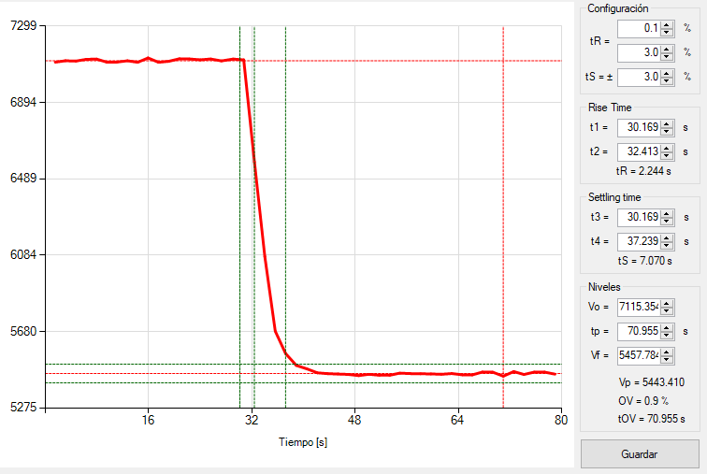

 | Escalón negativo
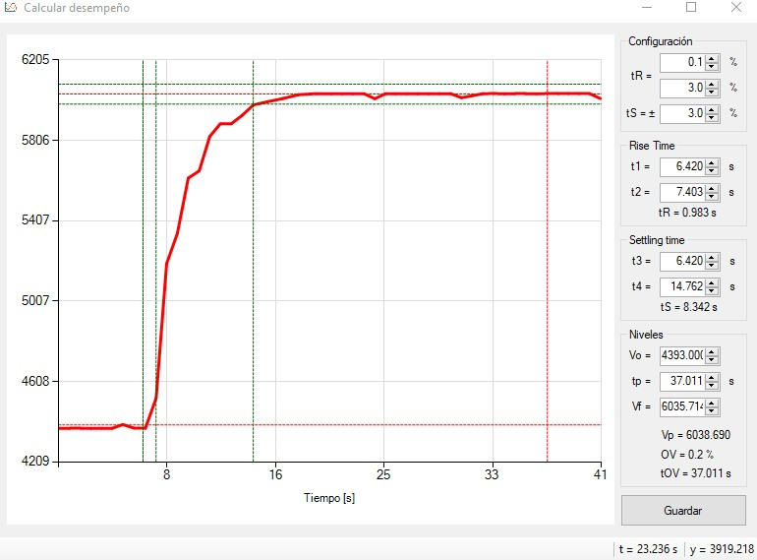

Gráficas cálculo estatismo
 | Anexo 1 Acuerdo 1826
Descripción | En esta hoja se incluyen las gráficas del cálculo del estatismo. Aplica para Protocolo A y B.

Sobrefrecuencia
Gráfica frecuencia vs. Tiempo |  | Gráfica Potencia vs tiempo | Gráfica Potencia vs. Frecuencia
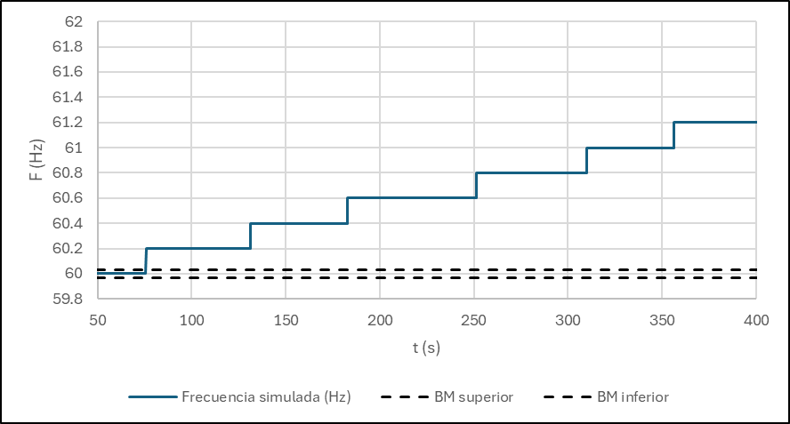
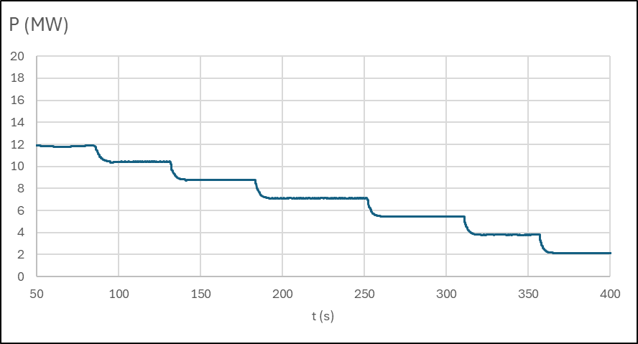
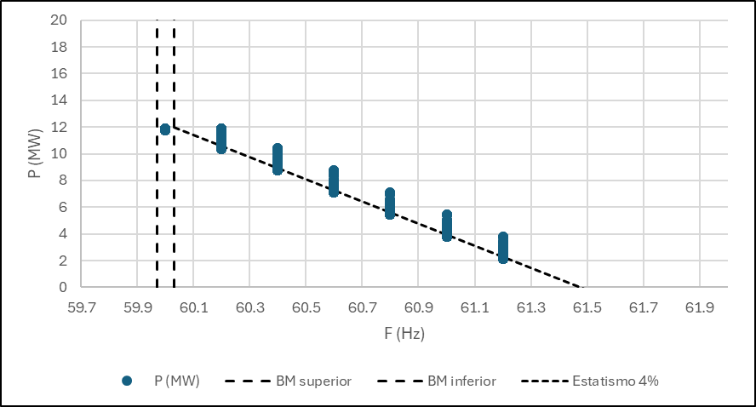
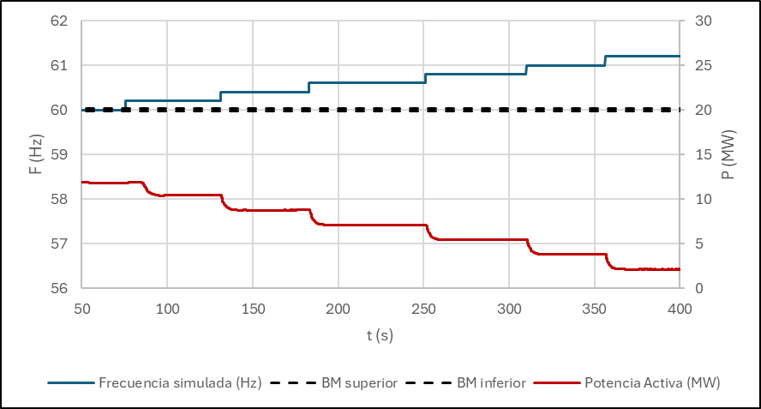

 |  |  | Nota: en el gráfico Potencia vs Frecuencia (sobrefrecuencia) se ajustó la recta de estatismo al extremo inferior de la nube de puntos formada para
 |  |  | cada frecuencia. Esto se debe a que los puntos restantes corresponden al transitorio entre el instante en que se produce el salto de frecuencia
 |  |  | y el momento en que la potencia alcanza su valor permanente
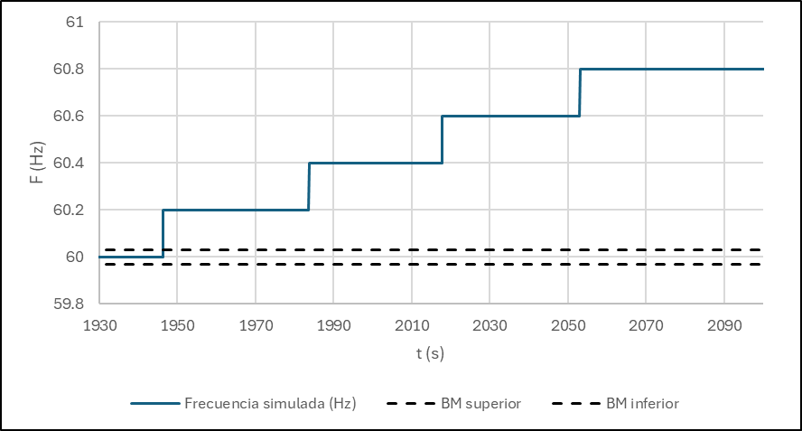
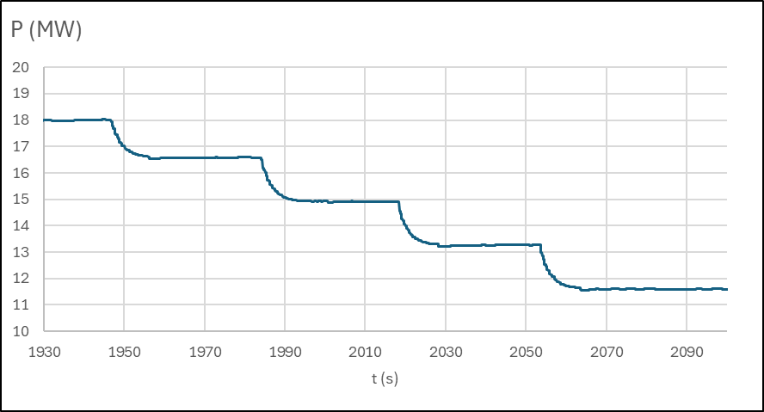
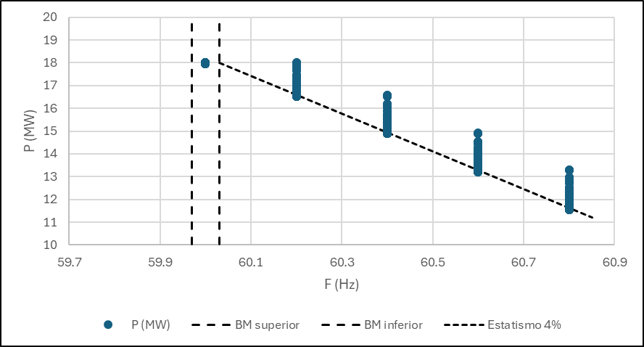
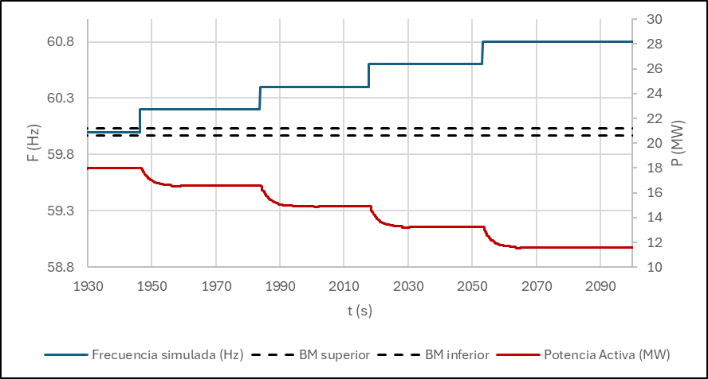

Subfrecuencia
Gráfica frecuencia vs. Tiempo |  | Gráfica Potencia vs tiempo | Gráfica Potencia vs. Frecuencia
